Dados para resolver
Tabela 1. Número de clientes e vendas semanais, para uma amostra de 20 empresas de prestação de serviços.
 |  |  |  |  |  |  | Soma(Xi-Xmedio)^2 = | 0 | SYX =
Empresa | Clientes | Vendas | Previstas | Resíduos | Resíduos de Student | hi | (xi-Xmedio)^2
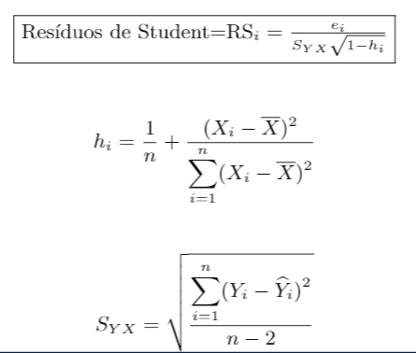
1 | 907 | 11.20
2 | 926 | 11.05
3 | 506 | 6.84
4 | 741 | 9.21
5 | 789 | 9.42
6 | 889 | 10.08
7 | 874 | 9.45
8 | 510 | 6.73
9 | 529 | 7.24
10 | 420 | 6.12
11 | 679 | 7.63
12 | 872 | 9.43
13 | 924 | 9.46
14 | 607 | 7.64
15 | 452 | 6.92
16 | 729 | 8.95
17 | 794 | 9.33
18 | 844 | 10.23
19 | 1010 | 11.77
20 | 621 | 7.41

Resolvido
Tabela 1. Número de clientes e vendas semanais, para uma amostra de 20 empresas de prestação de serviços.
 |  |  |  |  |  |  |  | 614602.55
Empresa | Clientes | Vendas | Previstas | Resíduos | Resíduos de Student | SYX | hi | (xi-Xmedio)^2
1 | 907 | 11.20 | 10.340554117 | 0.86 | 1.8067842829 | 0.50149521454 | 0.10031417865 | 30923.2225
2 | 926 | 11.05 | 10.506411543 | 0.54 | 1.1501161925 |  | 0.11177410507 | 37966.5225
3 | 506 | 6.84 | 6.8400895107 | 0.00 | -0.00019163217087 |  | 0.1324801695 | 50692.5225
4 | 741 | 9.21 | 8.891483981 | 0.32 | 0.65168656792 |  | 0.050157862183 | 97.0225
5 | 789 | 9.42 | 9.3104922132 | 0.11 | 0.22468010834 |  | 0.055445181606 | 3346.6225
6 | 889 | 10.08 | 10.18342603 | -0.10 | -0.21625766449 |  | 0.090541033388 | 24916.6225
7 | 874 | 9.45 | 10.052485958 | -0.60 | -1.2547099488 |  | 0.083202144215 | 20406.1225
8 | 510 | 6.73 | 6.8750068634 | -0.15 | -0.30992472105 |  | 0.12957552812 | 48907.3225
9 | 529 | 7.24 | 7.0408642886 | 0.20 | 0.42245115472 |  | 0.11648951017 | 40864.6225
10 | 420 | 6.12 | 6.0893664279 | 0.03 | 0.0686179346 |  | 0.20752346374 | 96814.3225
11 | 679 | 7.63 | 8.3502650144 | -0.72 | -1.4769899446 |  | 0.054425010114 | 2719.6225
12 | 872 | 9.43 | 10.035027281 | -0.61 | -1.2593684736 |  | 0.082278945963 | 19838.7225
 | Resíduos de Student
907 | 1.8067842829
926 | 1.1501161925
506 | -0.00019163217087
741 | 0.65168656792
789 | 0.22468010834
889 | -0.21625766449
874 | -1.2547099488
510 | -0.30992472105
529 | 0.42245115472
420 | 0.0686179346
679 | -1.4769899446
872 | -1.2593684736
924 | -2.1754983479
607 | -0.16950505729
452 | 1.2116060406
729 | 0.33402148394
794 | -0.049552210177
844 | 0.90889650017
1010 | 1.1653249951
621 | -0.89719000862
13 | 924 | 9.46 | 10.488952866 | -1.03 | -2.1754983479 |  | 0.11051247672 | 37191.1225
14 | 607 | 7.64 | 7.721752666 | -0.08 | -0.16950505729 |  | 0.07507835755 | 15413.2225
15 | 452 | 6.92 | 6.3687052494 | 0.55 | 1.2116060406 |  | 0.17678880441 | 77924.7225
16 | 729 | 8.95 | 8.7867319229 | 0.16 | 0.33402148394 |  | 0.050007521121 | 4.6225
17 | 794 | 9.33 | 9.3541389041 | -0.02 | -0.049552210177 |  | 0.056427117004 | 3950.1225
18 | 844 | 10.23 | 9.7906058127 | 0.44 | 0.90889650017 |  | 0.070720907357 | 12735.1225
19 | 1010 | 11.77 | 11.239675949 | 0.53 | 1.1653249951 |  | 0.17651643326 | 77757.3225
20 | 621 | 7.41 | 7.8439634004 | -0.43 | -0.89719000862 |  | 0.069741249853 | 12133.0225

